Hoja2
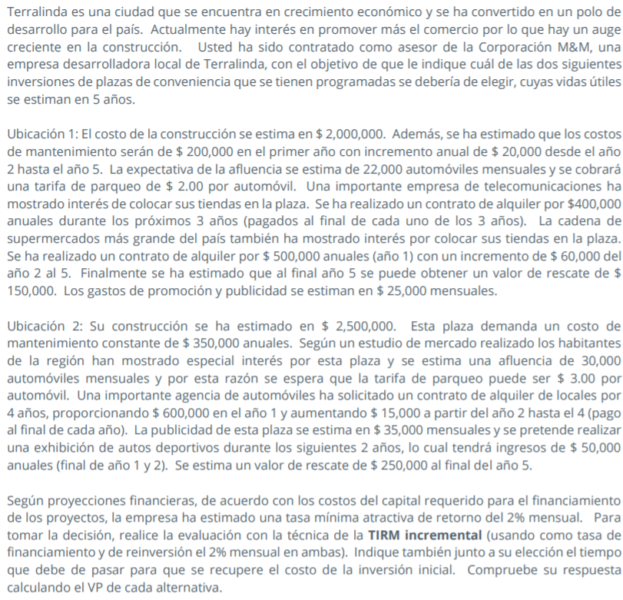

 | Ubicación 1 |  |  |  |  | Ubicación 2
Costo construccion | Q2,000,000.00 |  |  |  | Costo construccion | Q2,500,000.00
C. Mantenimiento | Q200,000.00 | 1 anio |  |  | C. Mantenimiento | Q350,000.00 | anuales
 | Q20,000.00 | anio 2 -anio 5

afluencia | 22,000.00 | automoviles | Q528,000.00 | ingreso de automoviles al año | afluencia | 30,000.00 | automoviles mensuales |  | Q1,080,000.00 | ingreso de automoviles al año
 | Q2.00 | x automovil |  |  |  | Q3.00 | x automovil |  |  |  |  | UBICACIÓN 1 |  | Ubicación 2 |  | 1 | Q500,000.00 | 500000
 |  |  |  |  |  |  |  |  |  |  | AÑO | Ingresos | Gastos | Ingresos | Gastos | 2 | Q560,000.00 | 560000
contrato alquiler teleco | Q400,000.00 | 3 anios |  |  | alguiler | Q600,000.00 | año 1 |  |  |  | 0 |  | Q2,000,000.00 |  | Q2,500,000.00 | 3 | Q620,000.00 | 620000
 |  |  |  |  |  | Q15,000.00 | incremento anio 2 al 4 |  |  |  | 1 | Q1,428,000.00 | Q500,000.00 | Q1,730,000.00 | Q770,000.00 | 4 | Q680,000.00 | 680000
contrato al super | Q500,000.00 | anio 1 |  |  |  |  |  |  |  |  | 2 | Q1,488,000.00 | Q520,000.00 | Q1,745,000.00 | Q770,000.00 | 5 | Q740,000.00 | 740000
 | Q60,000.00 | incremento anio 2 al 5 |  |  | publicidad | Q35,000.00 | mensuales | 420,000.00 | anuales |  | 3 | Q1,548,000.00 | Q840,000.00 | Q1,710,000.00 | Q770,000.00
valor rescate | Q150,000.00 | , final anio 5 |  |  | exibicion, ingreso | Q50,000.00 | final anio 1 y 2 |  |  |  | 4 | Q1,208,000.00 | Q1,160,000.00 | Q1,725,000.00 | Q770,000.00
gasto promocion publicidad | Q25,000.00 | mensuales | Q300,000.00 |  | rescate | Q250,000.00 | al final del año 5 |  |  |  | 5 | Q1,418,000.00 | Q1,480,000.00 | Q1,330,000.00 | Q770,000.00 |  |  |  | 1 | Q600,000.00 | 600000
 |  |  |  |  |  |  |  |  |  |  |  |  |  |  |  |  |  |  | 2 | Q615,000.00 | 615000
 | * SE DEBEN DEJAR LAS CIFRAS ANUALES |  |  |  |  |  |  |  |  |  |  |  |  |  |  |  |  |  | 3 | Q630,000.00 | 630000
 |  |  |  | DEFENSOR |  | RETADOR |  | Retador - no hacer nada | RETADOR-DEFENSOR |  |  |  |  |  |  |  |  |  | 4 | Q645,000.00 | 645000
 |  | UBICACIÓN 1 |  |  | Ubicación 2 |  |  |  | FNE INCREMENTAL
 | AÑO | Ingresos | Gastos | Total ubicacion 1 | Ingresos | Gastos | Total ubicacion 2 | U2-NA | U1-NA
 | 0 |  | Q2,000,000.00 | -2,000,000.00 |  | Q2,500,000.00 | -2,500,000.00 | -2,500,000.00 | -2,000,000.00
 | 1 | Q1,428,000.00 | Q500,000.00 | 928,000.00 | Q1,730,000.00 | Q770,000.00 | 960,000.00 | 960,000.00 | 928,000.00
 | 2 | Q1,488,000.00 | Q820,000.00 | 668,000.00 | Q1,745,000.00 | Q770,000.00 | 975,000.00 | 975,000.00 | 668,000.00
 | 3 | Q1,548,000.00 | Q1,140,000.00 | 408,000.00 | Q1,710,000.00 | Q770,000.00 | 940,000.00 | 940,000.00 | 408,000.00
 | 4 | Q1,208,000.00 | Q1,460,000.00 | -252,000.00 | Q1,725,000.00 | Q770,000.00 | 955,000.00 | 955,000.00 | -252,000.00
 | 5 | Q1,418,000.00 | Q1,780,000.00 | -362,000.00 | Q1,330,000.00 | Q770,000.00 | 560,000.00 | 560,000.00 | -362,000.00
 |  |  | VPN | -833,249.16 |  | VPN | -3,723.21 | -3,723.21 | -624,351.42
 |  |  | Tir incremental | #NUM! |  | Tir incremetal | 23.92% | 23.92% | #NUM!
 |  |  |  |  |  | TIRM | 23.96% | 23.96% | 12.92%

 |  |  | COMPARACIONES | RETADOR - HACER NADA
 |  |  | TIR INCREMENTAL | 23.92% | 0.00%
 |  |  | VP INCREMENTAL | -Q3,723.21 | Q-
 |  |  | TIRM
 |  |  | TMAR | 24%
 |  |  | Se justifica inversion del retador? | NO | NO
 |  |  | Eleccion | NA | NA
 |  |  | Eliminado | U2 | U1 |  |  | TMAR=24% |  |  |  |  |  | 5

 |  |  |  |  |  | i | VPN
 |  | i | VPN |  |  | 10% | 884,742.10
 |  | 1% | -Q616,947.20 |  |  | 20% | 206,667.95
 |  | 2% | -Q624,351.42 |  |  | 30% | -271,562.89
 |  | 10% | -Q694,653.99 |  |  | 40% | -621,553.52
 |  | 20% | -Q793,674.13 |  |  | 50% | -885,761.32
 |  | 30% | -Q890,909.12 |  |  | 60% | -1,090,521.24
 |  | 40% | -Q980,544.42 |  |  | 70% | -1,252,811.66
 |  | 50% | -Q1,061,004.12 |  |  | 80% | -1,383,951.46
 |  | 60% | -Q1,132,428.28 |  |  | 90% | -1,491,710.71
 |  | 70% | -Q1,195,598.37 |  |  | 100% | -1,581,562.50
 |  | 80% | -Q1,251,476.06
 |  | 90% | -Q1,301,010.15
 |  | 100% | -Q1,345,062.50

 |  | TIRM | 13% |  |  |  | TIRM | 23.96%
 |  | TMAR | 24% |  |  |  | TMAR | 24%
 |  | Tasa financiamento | 24% |  |  |  | Tasa financiamento | 24%

